71 博物館数（人口100万人当たり）
71 博物館数（人口100万人当たり）

 | 時点 2021(R3)年10月1日（３～４年毎）
 | 単位 館 |  |  |  |  |  |  |  | 偏差値 |  | 40.9
順位 |  | 都道府県名 |  | 数 値 |  |  | 順位 | 都道府県名 |  | 数 値

 |  | 0 | 全 国 |  | 10.4 | 0.0 | 24 | 0 | 北海道 |  | 12.7 | 0
1 |  | 0 | 長 野 |  | 40.8 | 0.0 | 24 | 0 | 鹿児島 |  | 12.7 | 0
2 |  | 0 | 富 山 |  | 36.1 | 0.0 | 26 | 0 | 長 崎 |  | 12.3 | 0
3 |  | 0 | 島 根 |  | 31.6 | 0.0 | 26 | 0 | 沖 縄 |  | 12.3 | 0
4 |  | 0 | 福 井 |  | 28.9 | 0.0 | 28 | 0 | 三 重 |  | 12.0 | 0
5 |  | 0 | 石 川 |  | 27.6 | 0.0 | 29 | 0 | 静 岡 |  | 11.9 | 0
6 |  | 0 | 山 梨 |  | 26.1 | 0.0 | 30 | 0 | 岐 阜 |  | 11.7 | 0
7 |  | 0 | 高 知 |  | 24.9 | 0.0 | 31 | 0 | 秋 田 |  | 11.6 | 0
8 |  | 0 | 愛 媛 |  | 18.9 | 0.0 | 32 | 0 | 熊 本 |  | 11.0 | 0
9 |  | 0 | 山 口 |  | 18.1 | 0.0 | 33 | 0 | 広 島 |  | 10.8 | 0
10 |  | 0 | 岩 手 |  | 17.6 | 0.0 | 34 | 0 | 滋 賀 |  | 10.6 | 0
10 |  | 0 | 岡 山 |  | 17.6 | 0.0 | 35 | 0 | 茨 城 |  | 8.8 | 0
12 |  | 0 | 新 潟 |  | 17.0 | 0.0 | 36 | 0 | 東 京 |  | 8.1 | 0
13 |  | 0 | 奈 良 |  | 16.7 | 0.0 | 37 | 0 | 宮 崎 |  | 7.5 | 0
14 |  | 0 | 佐 賀 |  | 16.1 | 0.0 | 38 | 0 | 宮 城 |  | 7.4 | 0
15 |  | 0 | 香 川 |  | 15.9 | 0.0 | 39 | 0 | 福 島 |  | 7.2 | 0
16 |  | 0 | 徳 島 |  | 15.4 | 0.0 | 40 | ◎ | 千 葉 |  | 7.0 | 0
17 |  | 0 | 山 形 |  | 15.2 | 0.0 | 41 | 0 | 兵 庫 |  | 6.6 | 0
18 |  | 0 | 京 都 |  | 14.8 | 0.0 | 42 | 0 | 福 岡 |  | 5.9 | 0
19 |  | 0 | 大 分 |  | 14.4 | 0.0 | 43 | 0 | 愛 知 |  | 5.7 | 0
20 |  | 0 | 和歌山 |  | 14.2 | 0.0 | 44 | 0 | 神奈川 |  | 5.5 | 0
21 |  | 0 | 群 馬 |  | 13.5 | 0.0 | 45 | 0 | 大 阪 |  | 4.3 | 0
22 |  | 0 | 栃 木 |  | 13.0 | 0.0 | 46 | 0 | 青 森 |  | 4.1 | 0
23 |  | 0 | 鳥 取 |  | 12.8 | 0.0 | 47 | 0 | 埼 玉 |  | 3.5 | 0
博物館数 （人口100万人当たり）
北海道 | 12.7
青 森 | 4.1
岩 手 | 17.6
宮 城 | 7.4
秋 田 | 11.6
山 形 | 15.2
福 島 | 7.2
茨 城 | 8.8
栃 木 | 13
群 馬 | 13.5
埼 玉 | 3.5
千 葉 | 7
東 京 | 8.1
神奈川 | 5.5
新 潟 | 17
富 山 | 36.1
石 川 | 27.6
福 井 | 28.9
山 梨 | 26.1
長 野 | 40.8
岐 阜 | 11.7
静 岡 | 11.9
愛 知 | 5.7
三 重 | 12
滋 賀 | 10.6
京 都 | 14.8
大 阪 | 4.3
兵 庫 | 6.6
奈 良 | 16.7
和歌山 | 14.2
鳥 取 | 12.8
島 根 | 31.6
岡 山 | 17.6
広 島 | 10.8
山 口 | 18.1
徳 島 | 15.4
香 川 | 15.9
愛 媛 | 18.9
高 知 | 24.9
福 岡 | 5.9
佐 賀 | 16.1
長 崎 | 12.3
熊 本 | 11
大 分 | 14.4
宮 崎 | 7.5
鹿児島 | 12.7
沖 縄 | 12.3

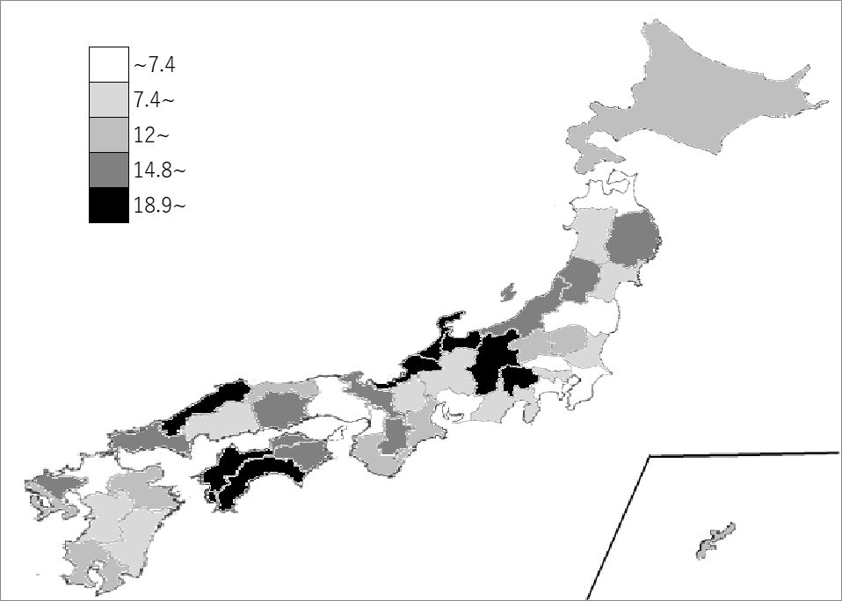
千葉県の推移
平成20年 | 6.7 | 39
平成23年 | 6.3 | 41
平成27年 | 6.9 | 41
平成30年 | 6.9 | 41
令和3年 | 7 | 40

《備 考》 ・資料出所 総務省統計局「社会生活統計指標」 ・参 考 千葉県の博物館数は、44館で5位。 全国は、1,305館。 注）ここでいう博物館とは、所在する都道府県の教育委員会の博物館登録原簿に登録された もの(登録博物館)及び教育委員会が指定した｢博物館に相当する施設｣も含まれています。

